Sheet1
Files와 자막은 재생목록 위에 나타남. x로 닫으면 됨. (다른곳에 나타나도 닫으면 됨)
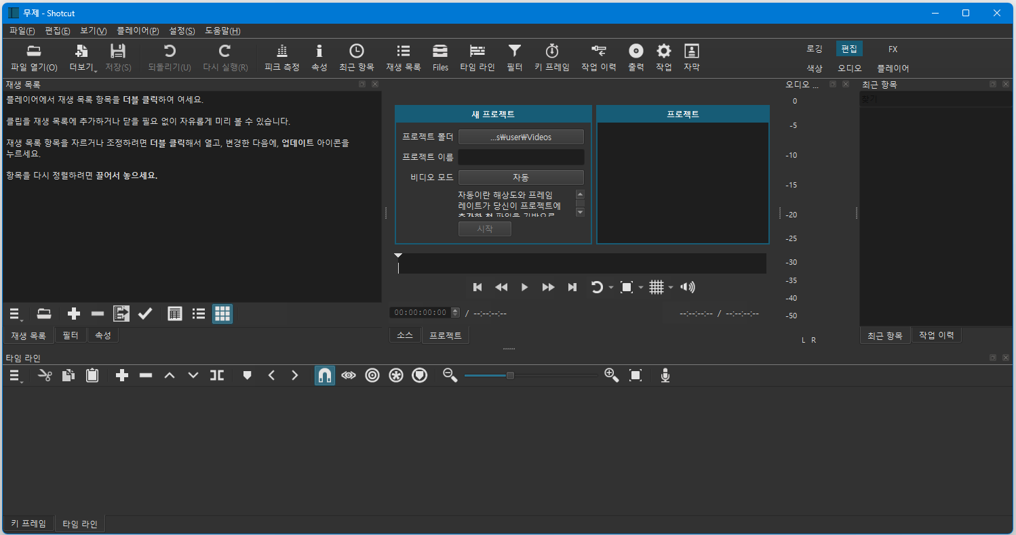
설정 맨 밑에 '초기화'하면 레이아웃 초기화 됨
①
파란색 세가지는 4번의 토글 메뉴
⑨
⑨
⑨
바꾸면 레이아웃이
달라짐. 편집부터
알아보려고 한다.
②
툴바
이거 눌러서 탐색기에서 드래그는 안되고
탐색기에서 '열기'하면 미리보기로 들어간다.
미리보기에 들어간 영상을 드래그하여 재생목록이나 타임라인에 넣을수 있다.

빨강색 두가지는 8번의 토글 메뉴

클릭후 폴더 선택하면 변경됨
이름입력후 시작누르면 해당이름의 폴더가 프로젝트폴더 안에 생김. 이름.mlt 파일생김
파일생성 후에는 이곳은 비디오 재생공간이 됨

③

설정에
'종료시 최근항목 지우기'
이거 눌러서 탐색기에서 드래그는 안되고
탐색기에서 '열기'하면 미리보기로 들어간다.
미리보기에 들어간 영상을 드래그하여 재생목록이나 타임라인에 넣을수 있다.
⑨ 토글메뉴, 작업을 누르면 3개가 됨
⑤ 재생목록 메뉴

④ : ③번 위치에 토글 (정보 바뀜)
이거 눌러서 탐색기에서 드래그는 안되고
탐색기에서 '열기'하면 미리보기로 들어간다.
미리보기에 들어간 영상을 드래그하여 재생목록이나 타임라인에 넣을수 있다.
⑥ 타임라인 메뉴 / 키프레임 메뉴
⑧

기준선 위치에 마커가 생김 (마커 위치로 이동할때 유용함), 마커 클릭시 기준선도 이동함, 마커 선택중 클릭시 편집화면으로 감(이름편집 등)
★ 마커 시작과 끝 설정 가능 : 구간 (아래 마크에서 우클릭으로 사용 가능), 간단설명을 가진 이름으로 변경
보기(V)에서 마커보기하면 레이아웃에 추가되고, 드래그하여 위치조정 됨.
①②③④⑤⑥⑦⑧⑨⑩

해당 기준선에 구분선이 생김. 구분선 빨강색은 마지막부분, 구분선 녹색은 첫부분을 의미함 (기준선에서 유용)

단독 메모 : 마우스 스크롤로 타임라인 바 좌우 이동 보기.
덮어쓰기(B) : 아직 모르겠음
빼기(Z) : 타임라인의 선택된 트랙을 뺀다. (뺀 공간이 빈공간 (검은화면으로 플레이됨) 으로 됨 [좌우에 있는 것엥 붙지 않는다]
②
잔물결 처리 제거(X) : 제거후 좌우요소를 붙여줌. (빈공간이 생기지 않는다.
단독 메모 : 하나 선택된 상태에서 다른것 SHIFT + 클릭 : 사이의 것 포함, CTRL + 클릭 : 추가 선택.
추가(A) : 아마도? 타임라인에서 복사상태의 것을, 타임라인 마지막에 추가함

잘라내기(CTRL + X) : 잔물결 처리 제거(X)처럼 작동되고, CTRL + V 시 붙여넣게 됨
툴바 메뉴의 대강 설명일 뿐, 자세한 메뉴는
눌러서 확인 가능.

⑧
8 위치의 툴바메뉴는 '타임라인과 키프레임' 메뉴가 혼재.
누르면 '현재 선택상태의 타임라인 또는 키프레임'의 모든 메뉴가 나타난다.

⑦ 재생목록에서 비디오, 오디오, 자막을 끌어와 드래그하여 넣는다. / 편집한다.

"마커" 드래그하여 위치조정 가능, 우클릭으로
편집 또는 제거. 구간으로 설정시 좌우 중 선택
기준선
타임라인 ⑦ 위치에 비디오트랙이 들어갔을때 이런식이 된다
이부분 클릭하면 클릭한 부분으로 기준선이 이동함 ★

Sheet2
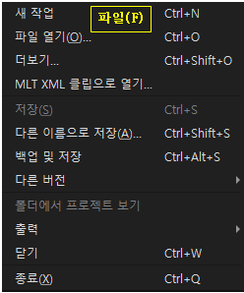
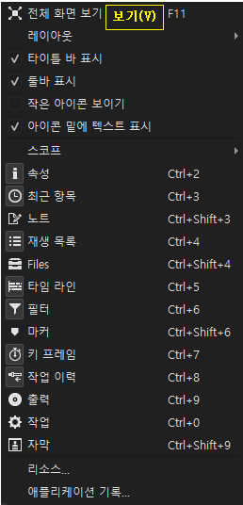
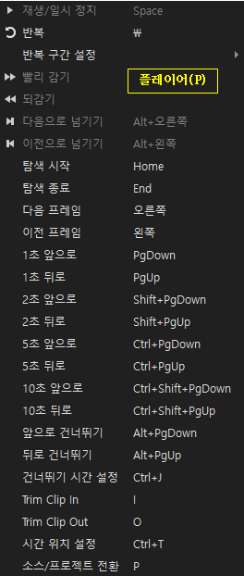
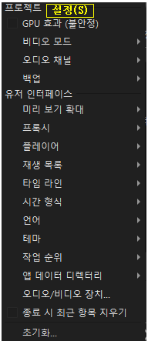
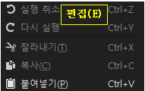
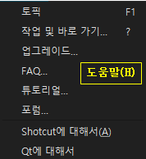
파일(F)
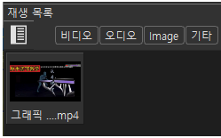
탐색기 열어서 파일을 드래그 => 재생목록에 끌어놓는다.(비디오,오디오,그림) 사용되는 파일들을 담아두는 용도.
mlt파일은 모든작업 내용을 기록하는 파일이고, '출력' 하면 편집된 파일생성(독립된 파일). '출력'할때 편집에 사용된 파일들이 '재생목록'에 있어야함.

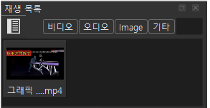

파일이 하나라도 올려지면
생기는데,
모두 켜지거나 꺼져있으면 다 보이고, 아니면, 켜진 종류의 파일만 보이게됨

①

Sheet4
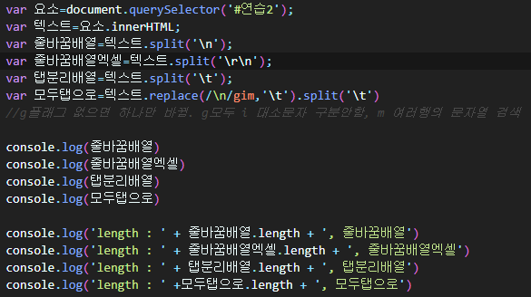

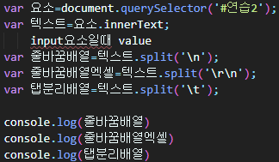

 |  |  | 엑셀범위 복사 빈칸이 있을때
 |  |  | 1. html에 붙여넣었을때와
 |  |  | 2. 브라우저 요소에 붙여넣었을때

 | 첫줄(a1) | 첫줄(b1)
 | 두번째줄(a2) | 두번째줄(b2)

textarea : resize:none
브라우저의 textarea, input : 자체로 붙여넣을수 있는 상태, 안되는 요소는 contenteditable 속성 추가해주면 됨

1. html에 붙여넣었을때
a) span 요소(inline)

b) span 요소(inline-block)

Sheet6
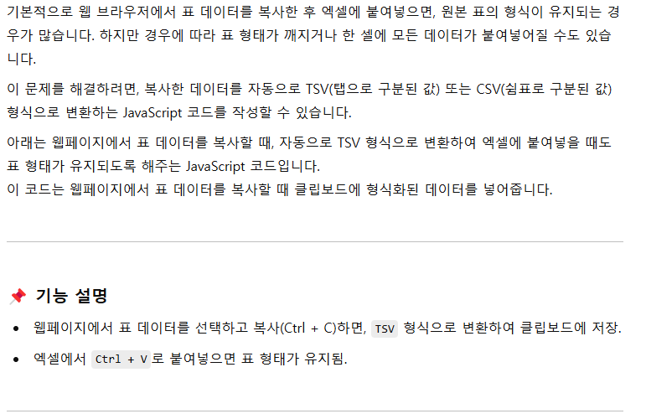

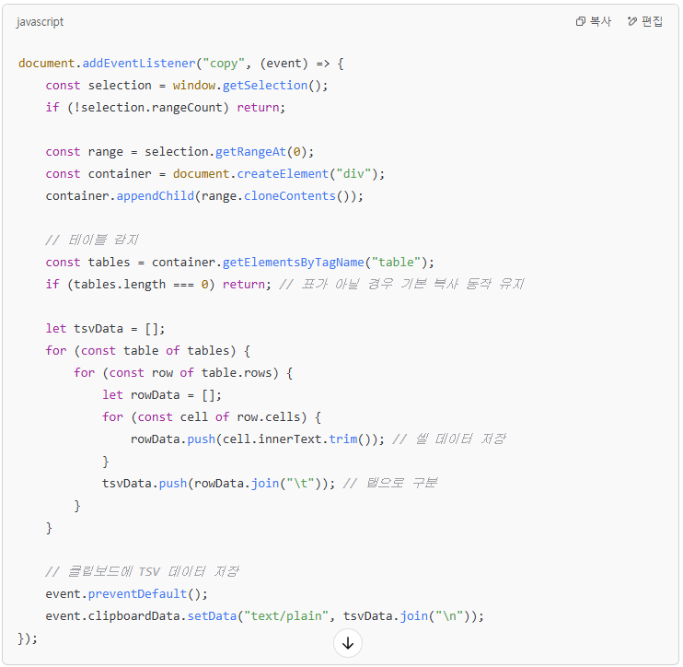

Sheet7
 | 가공
 | 탭 변경시
초기화시 작동 (리스트, 입항관리 비슷하다, 리스트만 예시)
function 초기화때원본텍스트테이블형식으로리스트풀기()
function 브라우저_리스트_수정적용()

1), 2) 에 넣기만한다. 가져다 쓸 준비만.
초기화때원본텍스트
1)초기화때 : id="원본text_리스트1부터Z열메모2까지"
2)textarea 정보 사용시 : id="리스트복붙textarea"

[다음 두개는 독립적인 정보이며 수정 및 가져오기 용도]
3) 초기화때 TABLE, TR, TD로 가공된 HTML정보로 담겨있다.
4)수정할때 TD의 내용이 변경되어 HTML정보로 담겨있다.
1) #리스트독립수정가능정보
2) #입항관리독립수정가능정보

EX) 전체변수_탭=='리스트 또는 입항관리'이고, 전체변수_이동탭='다른이름'일때
브라우저의 수정가능한 TD의 값을
1) #리스트독립수정가능정보에 변경해 놓는다.
2)

탭 오가면서 다른 정보 셑팅시

#리스트초기가공정보, #입항관리초기가공정보

(#리스트독립수정가능정보 ) 를 ★탭 안의 요소인, id="리스트자료풀림결과"에 넣는다.
가공
브라우저에 보이는 : 리스트, 입항관리 정보
[요소안에 table, tr, td]
넣기전에!! , id="리스트자료풀림결과"가 #PNG셑팅 안에 있으면 : 브라우저에 나타난 상태이면
브라우저의 수정가능한 요소의 내용대로 (#리스트독립수정가능정보 )를 수정한 후에

불러오는 요소를 하나 더 만든다
★ 원본 텍스트와 별개로 사용되도록 한다 ★

#리스트독립수정가능정보
#입항관리독립수정가능정보

수정할 수 있는 요소의 값을 적용후 저장
[동작 타이밍]
1. 조건 : 현재탭(전체 변수) <> 클릭탭(전체 변수)
2. 동작 : 수정가능한 요소의 정보를 현재정보로 변경

초기화시편집결과 요소만 별도 보관 필요
(특정 하나만 원본값으로 되돌릴때)

가공

